自殺者
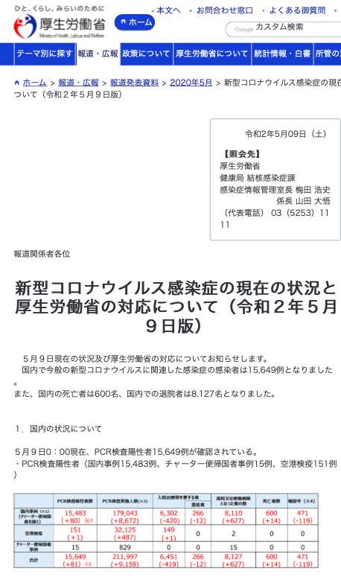
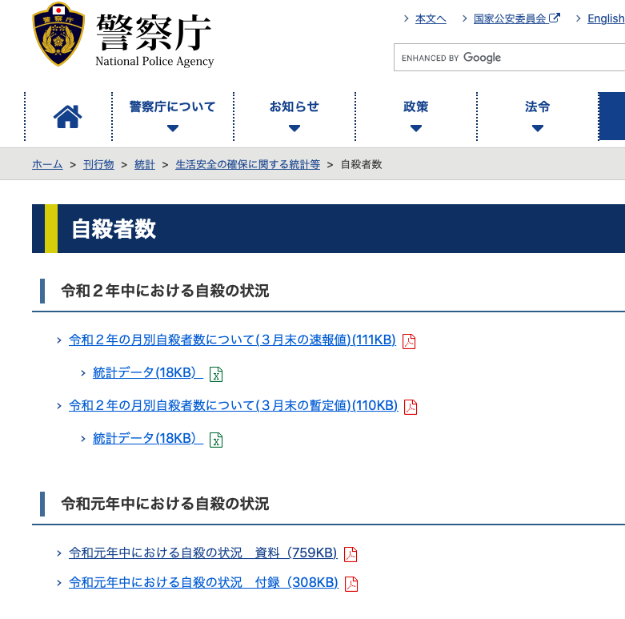
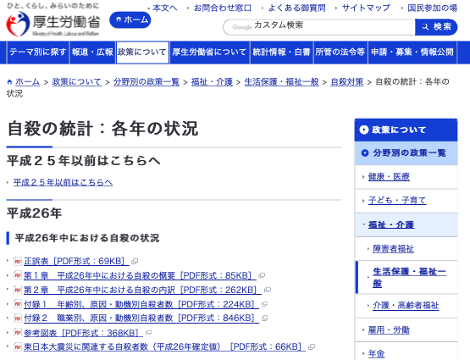
自殺者統計 １月〜４月の過去五年間の推移 |  |  |  |  |  | 2020-05-17
年 | 1月 | 2月 | 3月 | 4月 | 合計 | 新型コロナ 死者数累計
2020 | 1,656 | 1,392 | 1,701 | 1,455 | 6,204 | 749
2019 | 1,684 | 1,615 | 1,856 | 1,814 | 6,969
2018 | 1,641 | 1,599 | 2,005 | 1,825 | 7,070
2017 | 1,815 | 1,646 | 1,915 | 1,940 | 7,316
2016 | 1,851 | 1,729 | 2,113 | 1,880 | 7,573
※参照元は厚生労働省＆警視庁（以下のリンク）

倒産数
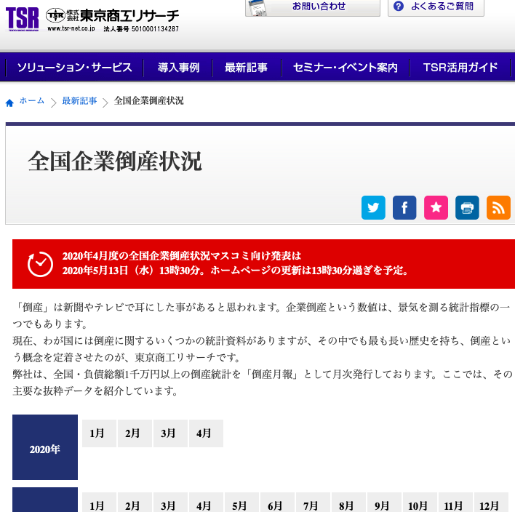
企業倒産数統計 １月〜４月の過去５年間の推移
年 | 1月 | 2月 | 3月 | 4月 | 5月 | 合計 | 新型コロナ死者数累計
2020 | 773 | 651 | 740 | 743 | 0 | 2,907 | 729
2019 | 666 | 588 | 662 | 645 | 695 | 3,256
2018 | 635 | 617 | 789 | 650 | 767 | 3,458
2017 | 605 | 688 | 786 | 680 | 802 | 3,561
2016 | 675 | 723 | 746 | 695 | 671 | 3,510

